Лист1
+1 | +2 | *2 |  | >=41

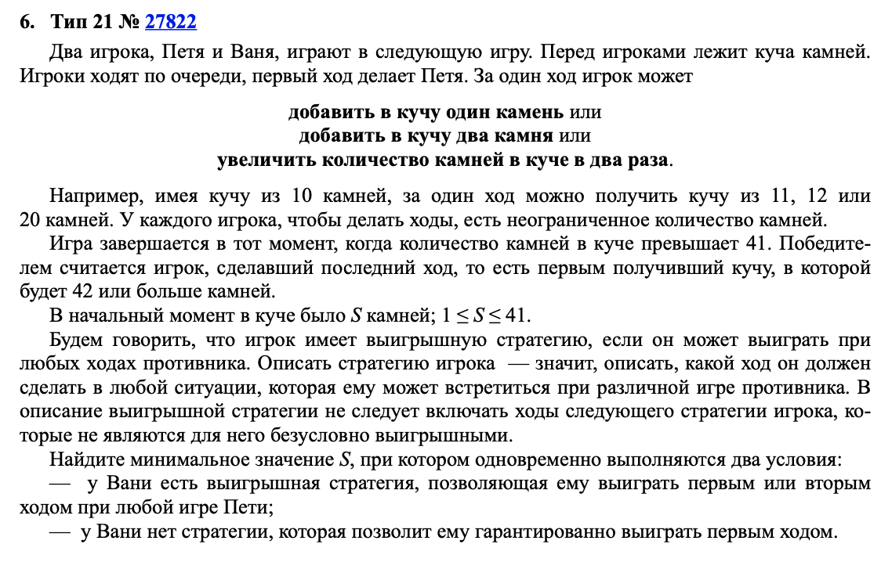

 | Петя | Ваня | Петя | Ваня
17 | 18 | 19 | 20 | 40
 |  |  | 21 | 42
 |  |  | 38 | 76
 |  | 20 | 21 | 42
 |  |  | 22 | 44
 |  |  | 40 | 80 | 17
 |  | 36 | 37 | 74
 |  |  | 38 | 76
 |  |  | 72 | 144
 | 19 | 20 | 21 | 42
 |  |  | 22 | 44
 |  |  | 40 | 80
 |  | 21 | 22 | 44
 |  |  | 23 | 46
 |  |  | 42 | 84
 |  | 38 | 39 | 78
 |  |  | 40 | 80
 |  |  | 76 | 152
 | 34 | 35 | 36 | 72
 |  |  | 37 | 74
 |  |  | 70 | 140
 |  | 36 | 37 | 74
 |  |  | 38 | 76
 |  |  | 72 | 144
 |  | 68 | 69 | 138
 |  |  | 70 | 140
 |  |  | 136 | 272

